Sheet1
商品管理を例にした、画面遷移案検討

 | (1)不要な遷移をなくし、直感的な遷移とした場合
 |  | →商品管理メニューには、商品検索しかないため、商品管理メニューを廃止し、MAINMENUの直下に商品検索ボタンを配置する。
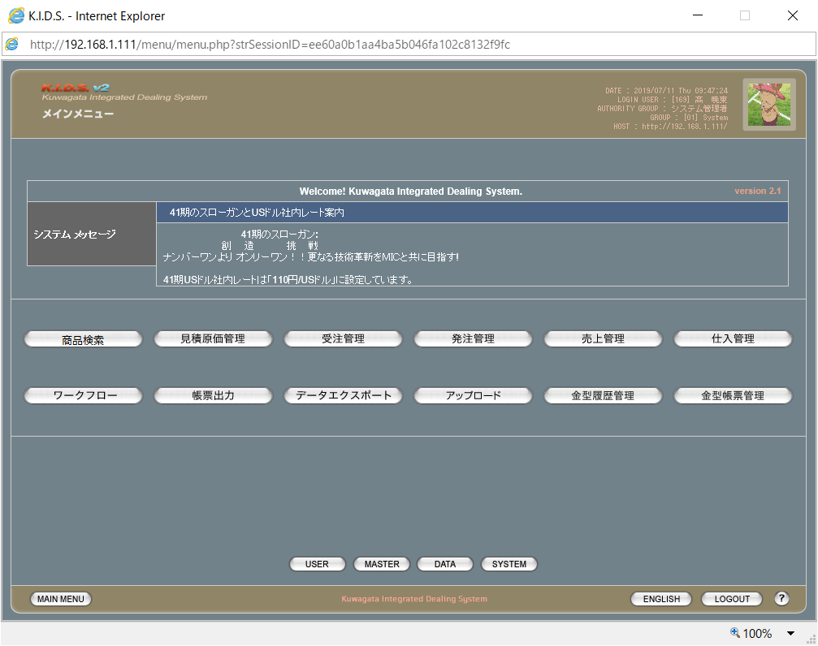

 |  |  | →

 | (2)現行の画面階層を踏襲した場合
 |  | →商品管理メニューには商品検索しかないが、現行の画面階層を踏襲し、商品管理メニューを残す。



        

